実践
概要
 | Tomcat上に負荷の高いサーブレット作成し、アクセスする。
 | 当手順を実施し、スレッドダウンを確認する。

実践

1 | テスト用のサーブレット
package demo;
import java.io.IOException;
import jakarta.servlet.ServletException;
import jakarta.servlet.http.HttpServlet;
import jakarta.servlet.http.HttpServletRequest;
import jakarta.servlet.http.HttpServletResponse;
public class TestServlet extends HttpServlet {
private static final long serialVersionUID = 1L;
/**
* @see HttpServlet#HttpServlet()
*/
public TestServlet() {
super();
}
/**
* @see HttpServlet#doGet(HttpServletRequest request, HttpServletResponse response)
*/
protected void doGet(HttpServletRequest request, HttpServletResponse response)
throws ServletException, IOException {
response.getWriter().append("テスト画面");
for (;;) {
var a = Math.random();
var b = Math.random();
var c = a + b;
}
}
/**
* @see HttpServlet#doPost(HttpServletRequest request, HttpServletResponse response)
*/
protected void doPost(HttpServletRequest request, HttpServletResponse response)
throws ServletException, IOException {
doGet(request, response);
}
}

2 | プロセスエクスプローラーを管理者で起動し、CPU使用率の高いJavaプロセスを確認
 | PIDをメモする。
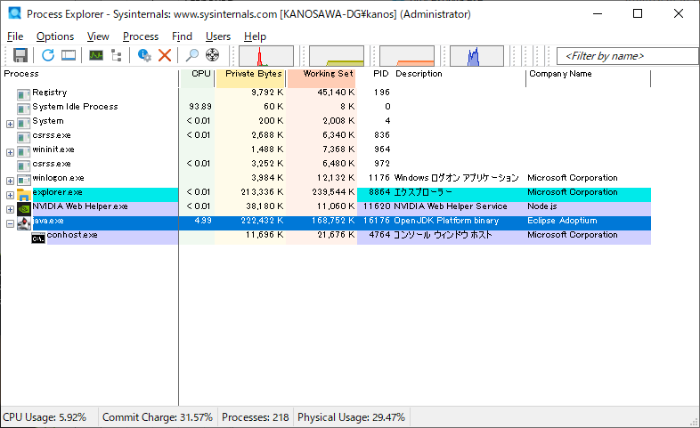

PID：16176

Tomcatをサービス起動している場合はTomcatと表示されていることもある

3 | 続けて対象のjavaプロセスを右クリックしPropertiesを選択
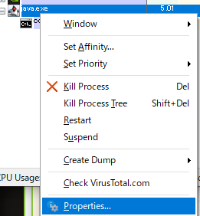

4 | Threadsタブを表示し、CPU列でソートする。
 | 負荷の高いスレッドのTIDをメモする。

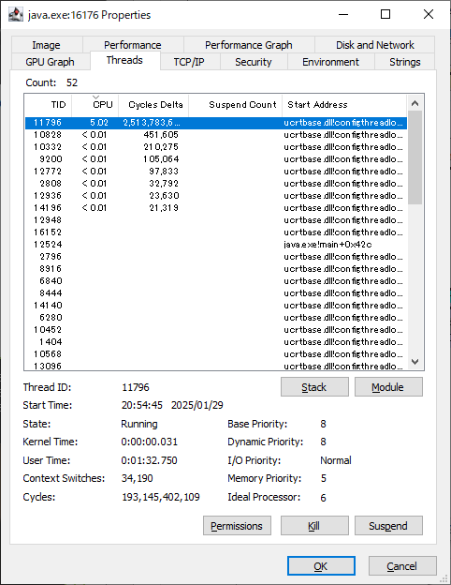

TID：11796

5 | コマンドプロンプトを管理者で実行、2でメモしたPIDからJDKのjstackを使用してスレッドダンプを取得する。
 |  | コマンド
 |  |  | cd <スレッドダンプファイルを出力する任意のフォルダ>
 |  |  | $JAVA_HOME/bin/jstack <pid> > threaddump.txt

 |  | 例
 |  |  | cd C:\temp
 |  |  | C:\dev\pleiades\2024-12\java\21\bin\jstack 16176 > threaddump.txt
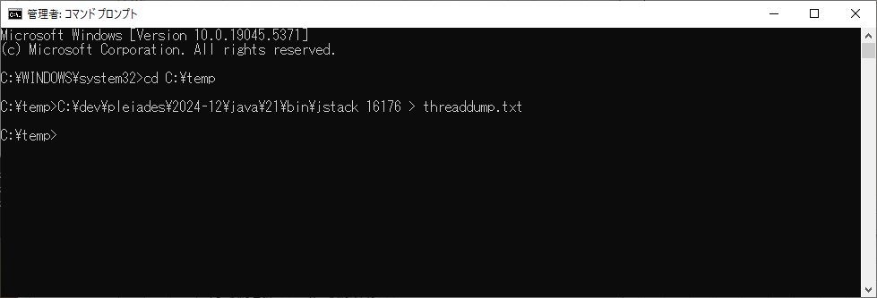

6 | スレッドダンプファイルを開き、4でメモしたTIDで検索する。
 |  | TIDが16進数になっている場合は、電卓で16進数に変換する。(下記参照)

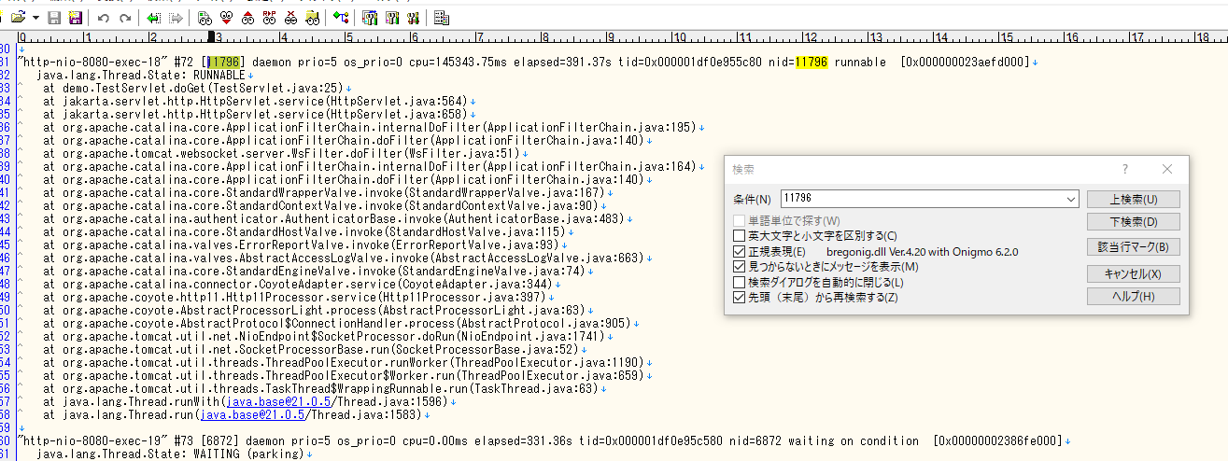

demo.TestServletクラスの25行目近辺が怪しいと判断できる
スレッドIDに紐づくスレッドを特定できる。

 |  | スレッドダンプの見方
 |  |  |  | https://yohei-a.hatenablog.jp/entry/20150101/1420112104
 |  | フォーマット
 |  |  | スレッド名 prio=優先度 tid=スレッドID nid=ネイティブスレッドID 状態 スタックアドレス
 |  |  | java.lang.Thread.State: 状態
 |  |  | スタックトレース1
 |  |  | スタックトレース2
 |  |  | ...

 |  | 項目 |  |  | 例 | 説明
 |  | スレッド名 |  |  | http-nio-8080-exec-18 | 以下のようなものがある -CompilerThread -Finalizer -Reference Handler -VM Thread Weblogicの場合 -weblogic.socket.Muxer[n] : ソケットリーダースレッド -weblogic.kernel.Default[n] : 実行スレッド -DynamicListenThread[Default] : リスンスレッド
 |  | タイプ |  |  | daemon | ユーザスレッドとデーモンスレッドの2種類がある。 例えば、JVMのガベージコレクタはデーモンスレッド
 |  | 優先度 |  |  | prio=5 | Thread.MIN_PRIORITY(1): 最低優先度 Thread.NORM_PRIORITY(5): デフォルト Thread.MAX_PRIORITY(10): 最高優先度
 |  | スレッドID |  |  | tid=0x000001df0e955c80 | JVMの世界のスレッドID 何度かスレッドダンプを取得したときはスレッドIDをキーにスレッドの状態遷移を追跡できる
 |  | ネイティブスレッドID |  |  | nid=11796 | OSのスレッド(LWP)番号の16進数表現 10進数に変換すると、ps -elfL のLWP列や top -Hc のPID列と紐づけできる nid=0x5580 なら 5580 を10進数に変換すると 21888
 |  | 状態 |  |  | java.lang.Thread.State: RUNNABLE | NEW:起動していない RUNNABLE:CPUで実行中(OSのランキューに入っている状態) BLOCKED:ブロックされ、モニターロックを待機している WAITING:ほかのスレッドが特定のアクションを実行するのを無期限に待機している TIMED_WAITING:指定された待機時間、ほかのスレッドがアクションを実行するのを待機している
 |  | スタックトレース |  |  | at demo.TestServlet.doGet(TestServlet.java:25) at jakarta.servlet.http.HttpServlet.service(HttpServlet.java:564) at jakarta.servlet.http.HttpServlet.service(HttpServlet.java:658) at org.apache.catalina.core.ApplicationFilterChain.internalDoFilter(ApplicationFilterChain.java:195) ... | -一番上が処理中のメソッドで,下は呼出し元のメソッド -ロックを保持しているスレッドと待機しているスレッドがずっと同じなら,あるスレッドがロックを解放しないため,他のスレッドが延々待っていてハングしている -ロックを保持しているスレッドと待機しているスレッドがいるが,ロック保持スレッドと待機スレッドが常に変っている場合は,延々待っているわけではないが,共有リソースで競合が発生してスローダウンしている -CPU使用率が高い場合は,常に状態が RUNNABLE のスレッドがいて,同じメソッドが実行されていると,犯人ぽいことがわかる

 | 電卓で16進数に変換
 |  | 電卓をプログラマーモードに変更、DECを選択し、10進数のTIDを入力
 |  | HEXに16進数が表示される。
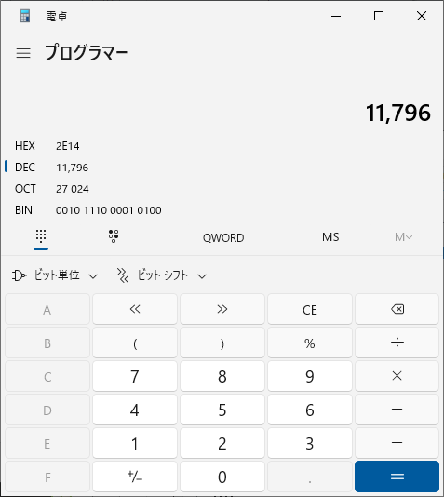

以上

